面积
 |  |  |  | 一期
 |  |  |  |  | 办公 | 地上商业 | 地下商业 | 汇总
土地面积 |  |  | 49477.2 | 1#办公楼 | 21934.42 | 261.3 | 353.4 | 22549.12
其中 | 总建筑面积 |  | 176601.82 | 2#办公楼 | 19035.13 | 212 | 198.75 | 19445.88
 | 其中 | 地上建筑面积 | 123693 | 8#商业楼 |  | 1115.73 | 62.76 | 1178.49
 |  | 办公 | 119034.73 | 9#办公楼 | 3811.86 | 1134.09 | 442.59 | 5388.54
 |  | 商业 | 3438.87 | 合计 | 44781.41 | 2723.12 | 1057.5 | 48562.03
 |  | 人行通道 | 603.53
 |  | 地面出入口 | 615.87
 | 地下建筑面积 |  | 52908.82
 | 其中 | 地下商业 | 1800.63 | 二期
 |  | 人行通道 | 2293.9 |  | 办公 | 地上商业 | 地下商业 | 车库 | 设备 | 人防 | 汇总
 |  | 车库、设备用房 | 48814.29 | 土地 | 74535.28 | 741.83 | 837.89 | 16838.35 | 12305.29 | 15117 | 120375.64

 |  | 总设备用房 | 52327.59 |  | 办公 | 地上商业 | 地下商业 | 车库 | 设备 | 人防 | 汇总
 |  |  |  | 1#办公楼 | 21819.18 | 239.28 | 338.66 |  | 2640.35 |  | 25037.47
 |  |  |  | 2#办公楼 | 18948.23 | 194.54 | 193.87 |  | 3264.86 |  | 22601.5
 |  |  |  | 8#商业楼 |  | 1115.73 |  |  | 540.45 |  | 1656.18
 |  |  |  | 9#办公楼 | 3732.04 | 1147.49 | 430.21 |  | 1621.29 |  | 6931.03
 |  |  |  | 合计 | 44499.45 | 2697.04 | 962.74 | 0 | 8066.95 | 0 | 56226.18

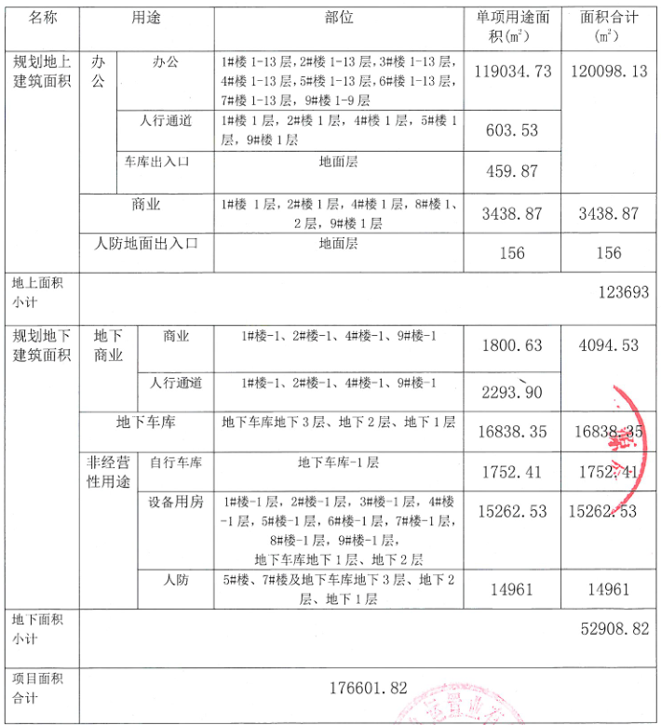

Sheet1
地块名称 | 城市 | 用地性质 | 建设用地面积(㎡) | 规划建筑面积(㎡) | 容积率 | 出让方式 | 截止日期 | 起始价(万元) | 成交价(万元) | 成交楼面价(元/㎡) | 溢价率 | 受让单位 | 土地星级
北京市昌平区沙河镇七里渠南北村土地一级开发项目QLQ-004地块B4综合性商业金融服务业用地 | 北京市 | 商业/办公用地 | 28622.32 | 71556 | 2.5 | 挂牌 | 2018-11-26 | 132000 | 132000 | 18447.09 | 0 | 时代好未来教育科技(北京)有限公司 | 2星
北京市延庆区延庆新城03街区会展中心东侧地块土地一级开发项目(二期)YQ00-0003-0024地块B4综合性商业金融服务业用地 | 北京市 | 商业/办公用地 | 28725.47 | 71814 | 2.5 | 招标 | 2018-11-15 | -- | 32000 | 4455.96 | -- | 大连万达商业管理集团股份有限公司 | 3星
北京市朝阳区奥林匹克公园中心区B23等地块B4综合性商业金融服务业用地、F3其他类多功能用地 | 北京市 | 商业/办公用地 | 138746.3 | 486596 | 3.51 | 挂牌 | 2018-11-05 | 866300 | 866300 | 17803.27 | 0 | 北京北辰实业集团有限责任公司 | 3星
北京市丰台区丽泽金融商务区南区F-22、F-23地块F3其他类多功能用地 | 北京市 | 商业/办公用地 | 39410.74 | 120000 | 3.04 | 招标 | 2018-07-06 | -- | 318758 | 26563.16 | -- | 中证机构间报价系统股份有限公司和中国银河证券股份有限公司联合体 | 3星
北京市房山区长沟镇中心区FS12-0100-6022、6023等地块(北京基金小镇核心区一期)F3其他类多功能用地 | 北京市 | 商业/办公用地 | 113768 | 119494 | 1.05 | 挂牌 | 2018-06-19 | -- | 74000 | 6192.77 | -- | 北京基金小镇控股有限公司和北京基金小镇圣泉投资中心(有限合伙)联合体 | 2星
北京经济技术开发区路东区E16街区E16C-3、E16C-5、E16S-1地块 | 北京市 | 商业/办公用地 | 33071.62 | 122423.9 | 3.7 | 挂牌 | 2018-06-14 | 183000 | 183000 | 14948.05 | 0 | 北京智方润科房地产开发有限公司 | 2星
北京市延庆区张山营镇水峪村A-01等地块B14旅馆用地、U21排水设施用地 | 北京市 | 商业/办公用地 | 338760.2 | 232306.7 | 0.69 | 招标 | 2018-03-01 | -- | 89500 | 3852.67 | -- | 北京辉煌益境房地产开发有限公司 | 1星
北京市门头沟区永定镇MC00-0018-0060、0061地块B4综合性商业金融服务业用地 | 北京市 | 商业/办公用地 | 18015.06 | 54046 | 3 | 挂牌 | 2018-02-28 | 60000 | 60000 | 11101.64 | 0 | 金融街融辰(北京)置业有限公司和北京市京西置地有限责任公司联合体 | 2星
北京市石景山区中关村科技园区石景山园北I区1605-636地块B23研发设计用地 | 北京市 | 商业/办公用地 | 59747.77 | 89622 | 1.5 | 挂牌 | 2018-01-09 | 146800 | 146800 | 16379.9 | 0 | 北京保险产业园投资控股有限责任公司和北京保汇置业发展有限公司联合体 | 3星
北京市石景山区中关村科技园区石景山园北I区1605-651地块B23研发设计用地 | 北京市 | 商业/办公用地 | 31420.65 | 65983 | 2.1 | 挂牌 | 2018-01-09 | 108100 | 108100 | 16383.01 | 0 | 北京京石科园置业发展有限公司 | 3星
北京市平谷区金海湖镇韩庄村PG06-0100-6001、6002、6004、C-008、C-012地块B1商业用地 | 北京市 | 商业/办公用地 | 176099.5 | 153071 | 0.869 | 挂牌 | 2018-01-08 | -- | 93800 | 6127.88 | -- | 北京瑞元丰吉置业有限公司 | 1星
北京市海淀区西八里庄0711-653地块B4综合性商业金融服务业用地 | 北京市 | 商业/办公用地 | 15240.2 | 86800 | 5.6955 | 挂牌 | 2017-11-16 | 237500 | 242500 | 27937.79 | 2.11 | 中国电子科技集团公司 | 4星
北京市石景山区鲁谷路1614-631地块(银河商务区L地块)B4综合性商业金融服务业用地 | 北京市 | 商业/办公用地 | 16863.94 | 87923.61 | 5.2137 | 挂牌 | 2017-11-14 | 211000 | 211000 | 23998.09 | 0 | 天安人寿保险股份有限公司和北京保险产业园投资控股有限责任公司联合体 | 3星
北京市丰台区丽泽金融商务区南区D-02地块B4综合性商业金融服务业用地 | 北京市 | 商业/办公用地 | 14089.17 | 105000 | 7.45253 | 挂牌 | 2017-11-14 | 252000 | 355000 | 33809.51 | 40.87 | 华夏人寿保险股份有限公司北京分公司 | 3星
北京市门头沟区龙泉镇MC00-0010-6004地块B2商务用地 | 北京市 | 商业/办公用地 | 5237.16 | 10474 | 2 | 挂牌 | 2017-09-07 | 13000 | 13700 | 13080.01 | 5.38 | 北京象地房地产开发有限公司 | 2星
北京经济技术开发区路东区C14C-1、C14C-2、C14S-1地块B4综合性商业金融服务业用地及S41公用停车场用地 | 北京市 | 商业/办公用地 | 66237.2 | 264058.7 | 3.99 | 挂牌 | 2017-08-08 | 385000 | 385000 | 14580.09 | 0 | 北京联茂方泰房地产开发有限公司(京东) | 2星
丰台区丽泽金融商务区南区D-07、D-08地块 | 北京市 | 商业/办公用地 | 27295.08 | 160000 | 5.8 | 挂牌 | 2017-05-18 | 432000 | 434000 | 27125 | 0.46 | 北京润置商业运营管理有限公司、北京首都开发股份有限公司、北京宸茂置业有限公司和北京金唐天润传媒发展有限公司联合体 | 4星
通州区马驹桥镇YZ00-0606-0014地块 | 北京市 | 商业/办公用地 | 35230.23 | 88076 | 2.5 | 挂牌 | 2017-05-12 | 62000 | 62000 | 7039.38 | 0 | 北京北建通成国际物流有限公司 | 2星
顺义区高丽营镇02-08-01、02-08-02地块 | 北京市 | 商业/办公用地 | 170200.2 | 255301 | 1.5 | 挂牌 | 2017-05-05 | 255000 | 259500 | 10164.46 | 1.76 | 北京首都开发股份有限公司和北京富力通达房地产开发有限公司联合体 | 2星
房山区长阳镇FS00-LX10-0092等地块 | 北京市 | 商业/办公用地 | 120885 | 256512 | -- | 挂牌 | 2017-05-05 | 250000 | 250000 | 9746.12 | 0 | 北京市房山新城建设工程有限责任公司、北京碧水京良水务有限公司、北京高能长阳环境修复有限公司、北京泰岳阳光科技有限公司、北京钧诚企业管理有限公司和北京云子企业管理有限公司联合体 | 2星
朝阳区金盏乡楼梓庄村1113-602地块 | 北京市 | 商业/办公用地 | 39744.12 | 119232 | 3 | 挂牌 | 2017-04-14 | 227000 | 292000 | 24490.06 | 28.63 | 天津金地华府置业有限公司 | 2星
朝阳区孙河乡西甸村2902-71地块 | 北京市 | 商业/办公用地 | 92055.95 | 92056 | 1 | 招标 | 2017-04-11 | -- | 285373.59 | 31000 | -- | 北京亚通房地产开发有限责任公司和北京城建兴华地产有限公司联合体 | 2星
大兴开发区北区1号地DX00-0301-0145地块 | 北京市 | 商业/办公用地 | 18303.33 | 58571 | 3.2 | 挂牌 | 2017-04-06 | 79600 | 129000 | 22024.54 | 62.06 | 北京亚通房地产开发有限责任公司 | 3星
大兴区北臧村生物医药基地DX00-0502-0008地块 | 北京市 | 商业/办公用地 | 29183.54 | 72959 | 2.5 | 挂牌 | 2017-03-30 | 83000 | 106000 | 14528.7 | 27.71 | 北京硕日新宇投资有限公司 | 2星
朝阳区金盏乡楼梓庄村1113-603地块 | 北京市 | 商业/办公用地 | 46165.91 | 92332 | 2 | 挂牌 | 2017-03-30 | 176000 | 225000 | 24368.58 | 27.84 | 北京润置商业运营管理有限公司、招商局地产(北京)有限公司和北京环渤海正奇企业管理中心(有限合伙)联合体 | 2星
朝阳区金盏乡楼梓庄村1113-604地块 | 北京市 | 商业/办公用地 | 38100 | 76200 | 2 | 挂牌 | 2017-03-30 | 145000 | 204000 | 26771.65 | 40.69 | 北京广茂置业有限公司 | 2星
大兴开发区北区1号地DX00-0301-0144地块 | 北京市 | 商业/办公用地 | 23639.39 | 75646 | 3.2 | 挂牌 | 2016-12-20 | 102000 | 103020 | 13618.7 | 1 | 北京筑兴房地产开发有限公司 | 3星
石景山区实兴大街(中关村科技园区石景山园北I区)1605-639、649地块 | 北京市 | 商业/办公用地 | 69848.44 | 146863 | 2.1 | 挂牌 | 2016-12-07 | 220000 | 220000 | 14979.95 | 0 | 北京保险产业园投资控股有限责任公司 | 3星
石景山区实兴大街(中关村科技园区石景山园北I区)1605-637、641地块 | 北京市 | 商业/办公用地 | 66079.68 | 111429 | 1.69 | 挂牌 | 2016-12-07 | 135000 | 135000 | 12115.34 | 0 | 北京京石科园置业发展有限公司 | 3星
房山区长阳镇FS00-LX10-0042等地块 | 北京市 | 商业/办公用地 | 85709 | 179122 | 2.09 | 挂牌 | 2016-11-28 | 126000 | 378000 | 21102.93 | 200 | 北京龙湖天行置业有限公司、北京首都开发股份有限公司 | 1星
房山区拱辰街道FS00-LX11-0007地块 | 北京市 | 商业/办公用地 | 10384 | 25960 | 2.5 | 挂牌 | 2016-11-28 | 51300 | 51300 | 19761.16 | 0 | 北京旭辉合创投资有限公司 | 3星
...
地块名称 | 城市 | 用地性质 | 建设用地面积(㎡) | 规划建筑面积(㎡) | 容积率 | 出让方式 | 截止日期 | 起始价(万元) | 成交价(万元) | 成交楼面价(元/㎡) | 溢价率 | 受让单位 | 土地星级
朝阳区北土城中路北侧OS-06A、OS-10B地块 | 北京市 | 商业/办公用地 | 18313.7 | 119400 | 6.52 | 招标 | 2016-01-26 | -- | 415000 | 34757.12 | -- | 北京城建投资发展股份有限公司和北京新奥集团有限公司联合体 | 3星
大兴区北臧村生物医药基地DX00-0501-0010地块 | 北京市 | 商业/办公用地 | 61900.3 | 111421 | 1.8 | 挂牌 | 2015-12-23 | 89500 | 197000 | 17680.68 | 120.11 | 北京绿地京城置业有限公司和北京绿地京华置业有限公司联合体 | 2星
大兴区北臧村生物医药基地DX00-0501-0009地块 | 北京市 | 商业/办公用地 | 66594.82 | 119871 | 1.8 | 挂牌 | 2015-12-23 | 96000 | 196000 | 16350.9 | 104.17 | 北京绿地京城置业有限公司和北京绿地京华置业有限公司联合体 | 2星
怀柔区怀柔新城13街区HR00-0013-6005地块 | 北京市 | 商业/办公用地 | 44700.95 | 80462 | 1.8 | 挂牌 | 2015-12-15 | 22400 | 22400 | 2783.92 | 0 | 北京中关村微纳能源投资有限公司 | 2星
石景山区苹果园交通枢纽M、N地块 | 北京市 | 商业/办公用地 | 35244.94 | 123357 | 3.5 | 挂牌 | 2015-11-23 | 160000 | 354000 | 28697.2 | 121.25 | 北京市华远置业有限公司和北京上同致远房地产开发有限公司联合体 | 3星
昌平区北七家镇(未来科技城南区)CP07-0600-0005、0026地块 | 北京市 | 商业/办公用地 | 74500 | 475640 | 6.38 | 挂牌 | 2015-11-19 | 420000 | 420000 | 8830.2 | 0 | 北京世博宏业房地产开发有限公司、北京和筑房地产开发有限公司和北京未来科技城昌远置业有限公司联合体 | 3星
海淀区“海淀北部地区整体开发”HD-0303-0031地块 | 北京市 | 商业/办公用地 | 17629.74 | 52889 | 3 | 挂牌 | 2015-10-28 | 63500 | 64200 | 12138.62 | 1.1 | 神州数码软件有限公司和神州数码(中国)有限公司联合体 | 3星
海淀区“海淀北部地区整体开发”HD-0303-0062地块 | 北京市 | 商业/办公用地 | 20680.23 | 62041 | 3 | 挂牌 | 2015-10-27 | 75000 | 81000 | 13055.87 | 8 | 北京万科企业有限公司 | 3星
石景山区实兴大街(中关村科技园区石景山园北Ⅰ区)1605-648地块 | 北京市 | 商业/办公用地 | 27377.24 | 62968 | 2.3 | 挂牌 | 2015-10-27 | 65000 | 65000 | 10322.7 | 0 | 北京保险产业园投资控股有限责任公司 | 4星
丰台区花乡四合庄(中关村科技园丰台园东区三期)1516-28-B地块 | 北京市 | 商业/办公用地 | 14788.3 | 59153 | 4 | 挂牌 | 2015-10-21 | 71500 | 176000 | 29753.34 | 146.15 | 宁波方兴投资咨询有限公司和碧桂园(北京)投资有限公司联合体 | 3星
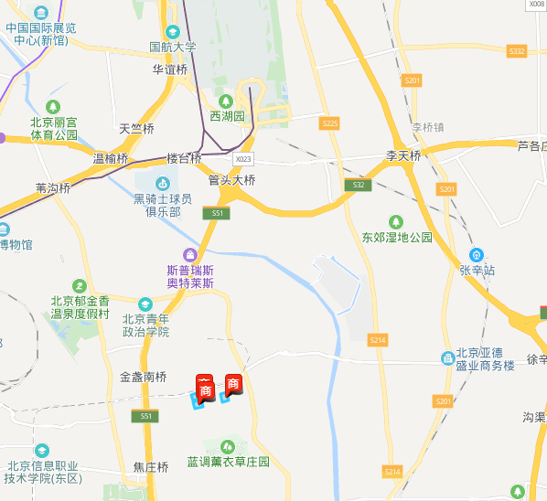
丰台区花乡四合庄(中关村科技园丰台园东区三期)1516-28-A地块 | 北京市 | 商业/办公用地 | 29500 | 118000 | 4 | 挂牌 | 2015-10-21 | 142000 | 342000 | 28983.04 | 140.85 | 宁波方兴投资咨询有限公司和碧桂园(北京)投资有限公司联合体 | 3星
丰台区花乡四合庄(中关村科技园丰台园东区三期)1516-12-B地块 | 北京市 | 商业/办公用地 | 15089.35 | 60357 | 4 | 挂牌 | 2015-10-20 | 71000 | 110000 | 18224.9 | 54.93 | 中铁置业集团有限公司和中铁投资集团有限公司联合体 | 3星

